SG-Free บานตรง-แบบอิสระ
 | โครงการสอบเทียบอาคารชลประทาน
 | สำนักบริหารจัดการน้ำและอุทกวิทยา กรมชลประทาน

1 | ข้อมูลทางกายภาพ
 | 1.1 ข้อมูลระบบส่งน้ำที่ตั้งของอาคาร
 | - ข้อมูลทั่วไปของอาคาร |  | อ่างเก็บน้ำแม่สอง |  | อาคาร | คลองส่งน้ำฝั่งซ้าย
 | - โครงการ |  | โครงการชลประทานแพร่
 | - ตำแหน่งที่ตั้ง กม. |  | 15+000 |  | คลองสายใหญ่
 | อำเภอ |  | สอง |  | จังหวัด | แพร่
 | - พิกัด |  | N 2045400 |  | E 630200
 | - ลักษณะคลอง |  | ÿ คลองดิน |  | R คลองดาดคอนกรีต

 | 1.2 ข้อมูลอาคาร
 | - ชื่ออาคาร
 | - ประเภทบาน R ประตูระบายน้ำบานตรง (Sluice gate) |  |  |  |  | 1 | บาน
 |  |  | ขนาดบาน | กว้าง |  | 2.50 | เมตร
 |  |  |  | สูง |  | 1.80 | เมตร
 | - ระดับพื้น Inlet |  |  |  |  | - | เมตร (รทก.)
 | - ระดับพื้น Outlet |  |  |  |  | - | เมตร (รทก.)
 | - ระดับพื้นธรณีอาคาร |  |  |  |  | 214.00 | เมตร (รทก.)
 | - ปริมาณน้ำไหลผ่านสูงสุด |  |  |  |  | - | ลูกบาศก์เมตร/วินาที
 | - รัศมีความโค้งของบาน (สำหรับบานโค้ง) |  |  |  |  | - | เมตร

 | 1.3 รูปภาพอาคารชลประทาน
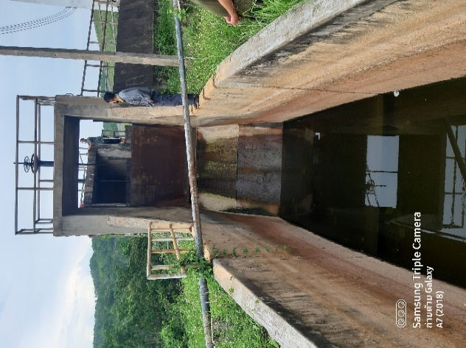

2 | ข้อมูลการสอบเทียบอาคารชลประทาน
 | R ประตูระบายน้ำบานตรง (Sluice gate)
 | R การไหลแบบอิสระ (Free flow)
 | สูตรการคำนวนสอบเทียบอาคาร

 | เมื่อ | Q = ปริมาณน้ำผ่านอาคาร (ลบ.ม./วินาที)
 |  | C = สัมประสิทธิ์ปริมาณน้ำเมื่อการไหลเป็นแบบอิสระ
 |  | L = ความกว้างของช่องประตูระบาย (เมตร)
 |  | Go = การเปิดบาน (เมตร)
 |  | H = ระดับน้ำด้านหน้าประตู - ระดับน้ำด้านท้ายประตู (เมตร)
 |  | g = ความเร่งเนื่องจากแรงโน้มถ่วง (เมตร/วินาที)

ที่ | ระดับน้ำ | ระดับ | H |  | ระยะเปิดบาน | Q | H/Go | Cd
 | ด้านเหนือน้ำ | ธรณี |  |  | (Go)
 | ม.(รทก./รสม.) | ม.(รทก./รสม.) |  |  | ม. | ลบ.ม./วินาที
1 | 235.99 | 214.00 | 21.99 | 20.7712 | 0.05 | 2.06 | 439.800 | 0.791
2 | 235.99 | 214.00 | 21.99 | 20.7712 | 0.08 | 2.76 | 274.875 | 0.665
3 | 235.99 | 214.00 | 21.99 | 20.7712 | 0.10 | 3.26 | 219.900 | 0.627
4 | 235.99 | 214.00 | 21.99 | 20.7712 | 0.12 | 3.91 | 183.250 | 0.627
5 | 235.99 | 214.00 | 21.99 | 20.7712 | 0.15 | 4.51 | 146.600 | 0.579
6 | 235.99 | 214.00 | 21.99 | 20.7712 | 0.20 | 5.46 | 109.950 | 0.526
7 | 235.99 | 214.00 | 21.99 | 20.7712 | 0.25 | 6.01 | 87.960 | 0.463
8
9
10
11
12
13
14
15

สอบเทียบอาคาร อ่างเก็บน้ำแม่สอง โครงการ ชลประทานแพร่

3 | ข้อมูลการเปิดบานในระดับต่างๆ

ที่ | ระดับน้ำ | ระดับธรณี | H | ระยะเปิดบาน | H/Go | Cd | ปริมาณน้ำไหลผ่าน
 | ด้านเหนือน้ำ |  |  | (Go)
 | ม.(รทก./รสม.) | ม.(รทก./รสม.) |  | ม. |  |  | ลบ.ม./วินาที
1 | 235.99 | 214.00 | 21.99 | 0.05 | 439.800 | 0.786 | 2.0417
2 | 235.99 | 214.00 | 21.99 | 0.08 | 274.875 | 0.654 | 2.7185
3 | 235.99 | 214.00 | 21.99 | 0.10 | 219.900 | 0.610 | 3.1698
4 | 235.99 | 214.00 | 21.99 | 0.12 | 183.250 | 0.581 | 3.6210
5 | 235.99 | 214.00 | 21.99 | 0.15 | 146.600 | 0.552 | 4.2979
6 | 235.99 | 214.00 | 21.99 | 0.20 | 109.950 | 0.522 | 5.4261
7 | 235.99 | 214.00 | 21.99 | 0.25 | 87.960 | 0.505 | 6.5542

หมายเหตุ สามารถนำไปใช้คำนวณในการยกบานระบายที่ระดับต่างๆ โดยป้อนข้อมูลระดับด้านเหนือน้ำและระดับที่ต้องการยกบาน
 | จะสามารถทราบปริมาณน้ำไหลผ่านอาคารได้ (กรอกข้อมูลในช่องว่างเท่านั้น ยกเว้นช่องสีทึบ)

